Worksheet
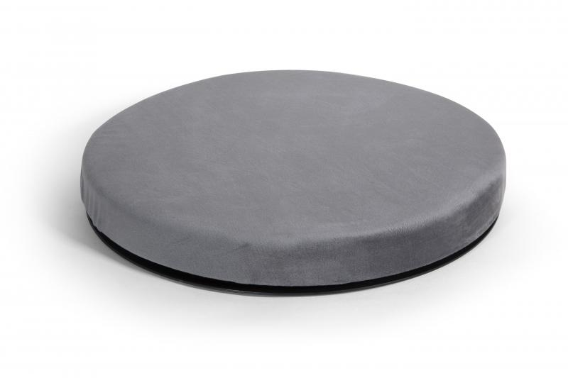
Lifenaxx 360° Sitzkissen LX-020

Artikelnummer | 4887 |  | VE | Keine Angabe
EAN | 4260358128108 |  | Stück pro Palette | Keine Angabe
Zollnummer | 94049090 |  | Lagen Pro Palette | Keine Angabe

Abmessungen - Artikel
Länge(cm) | Breite(cm) | Höhe(cm) | Gewicht(g)
38.5 | 38.5 | 5 | 900

Abmessungen - Artikelverpackung
Länge(cm) | Breite(cm) | Höhe(cm) | Leergewicht(g) | Gewicht(g) Artikel+Verpackung
38.5 | 38.5 | 5 | 0 | 990

Abmessungen - VE Karton (Masterkarton)
Länge(cm) | Breite(cm) | Höhe(cm) | Gewicht(g)
0 | 0 | 0 | 0

Verpackung - Bestandteile
Rest Zubehör (g) | Papier/Pappe (g) | Styropor (g) | Kunstst. Hohlkörper(g) | Kunstst. Folien(g) | Materialverbunde (g)
0 | 57 | 0 | 0 | 43 | 0

Weiterführende Informationen
Technaxx Reseller Portal

